Portada
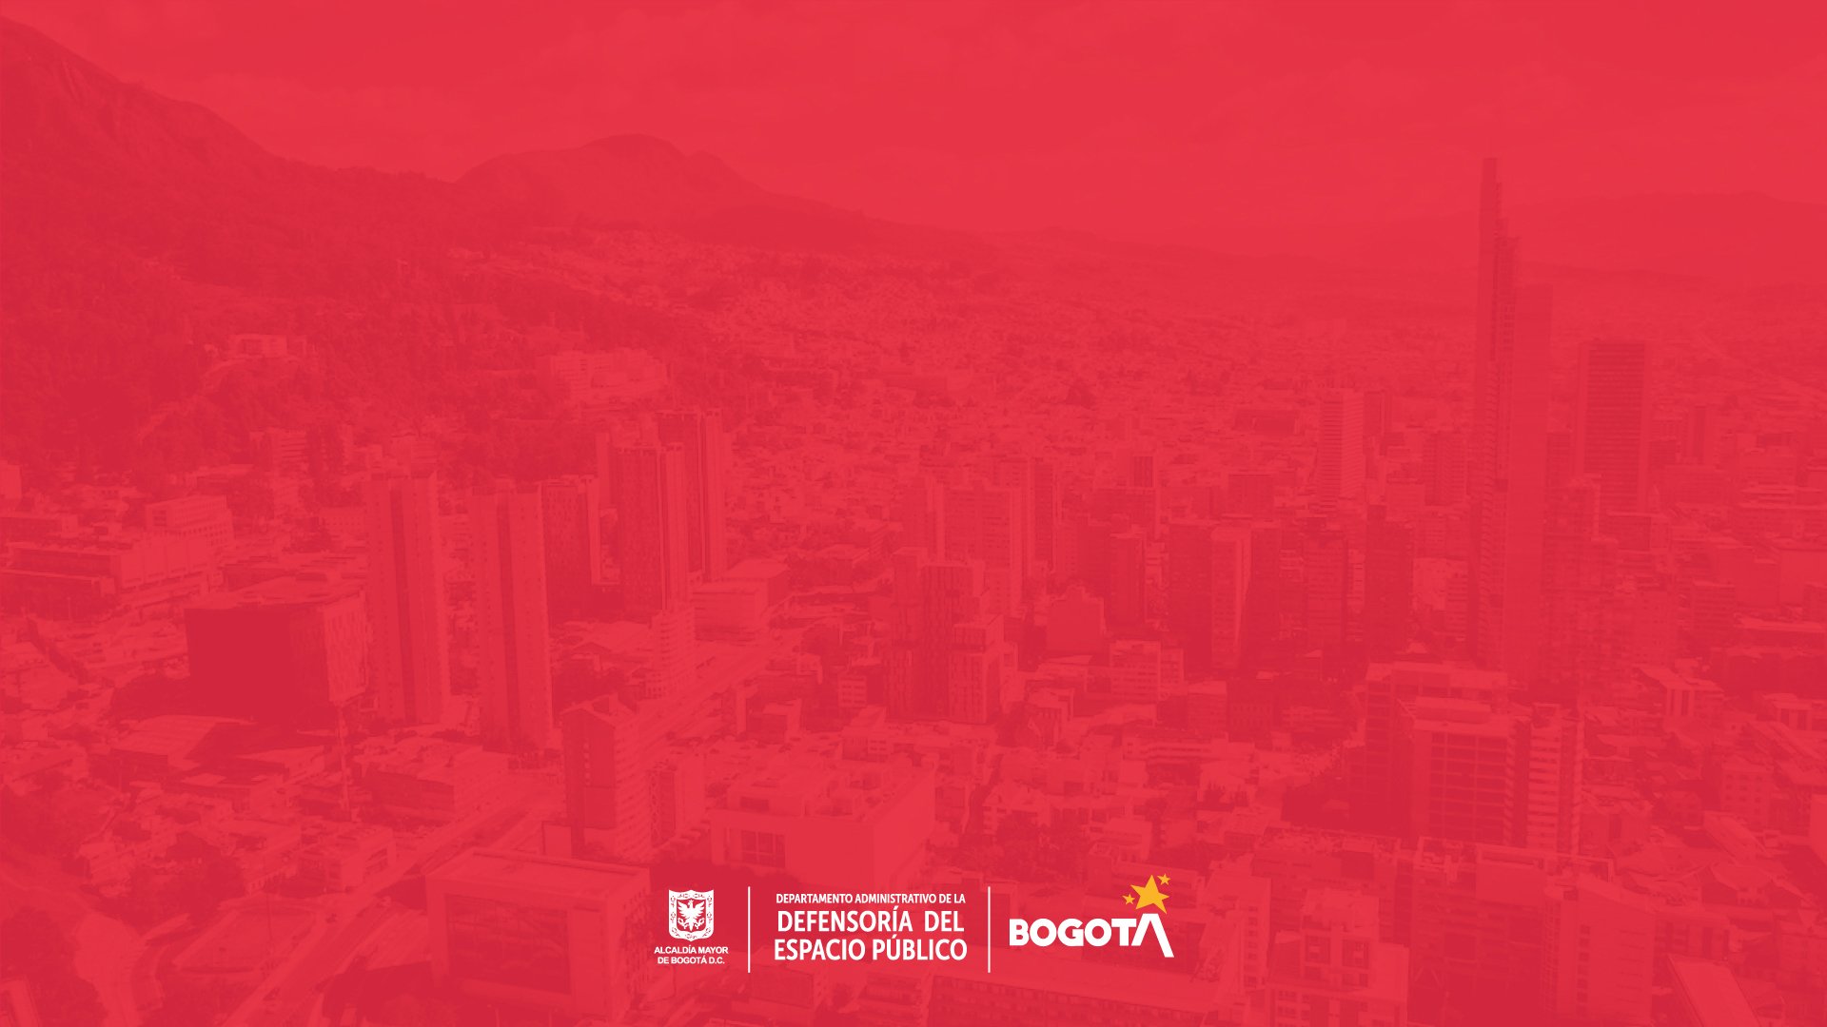

Noviembre2021
Reporte de solicitudes de acceso a la información :

El Departamento Administrativo de la Defensoría del Espacio Público presenta, de conformidad con lo establecido en el artículo 52 del decreto 103 de 2015 y del literal h) del artículo 11 de la Ley 1712 de 2014, la relación de todas las solicitudes, denuncias y los tiempos de respuesta de las solicitudes de acceso a información pública, a partir de los reportes generados en el Sistema Distrital de Quejas y Soluciones-Bogotá te escucha, en el mes de noviembre de 2021.

Comentario general

Análisis del período

Gestión de peticiones

Comentario
Solicitudes de acceso a la información
Volver página principal

Noviembre 2021
Comentario general

Reporte de solicitudes de acceso a la información
Número de solicitudes de Infomación recibidas | 3
Número de solicitudes de información trasladadas a otra entidad | 0
Número de solicitudes de información respondidas a la fecha del reporte | 1
Número de solicitudes en las que se negó la solicitud de información | 0
 |  |  | El estado en el cual se encuentran las solicitudes clasificadas como de acceso a la información, es el que se detalla a continuación: ► Dos (2) se solicitó aclaración a los peticionarios con el fin de trasladarlas o asignarlas a la entidad o dependencia competente. ► Una (1) se asignó a la Subdirección de Registro Inmobiliario de la entidad.
Durante el mes de noviembre de 2021, se recibieron tres (3) solicitudes clasificadas como de acceso a la información.

Número de solicitudes de Infomación recibidas | Número de solicitudes de información trasladadas a otra entidad | Número de solicitudes de información respondidas a la fecha del reporte |  | Número de solicitudes en las que se negó la solicitud de información
3 | 0 | 1 |  | 0

Nota: Según el Decreto 491 de 2020, el tiempo para dar respuesta a las solicitudes de información es de 20 día hábiles

Análisis
Volver página principal

Noviembre 2021
Solicitudes de acceso a la información

Análisis del período

De conformidad con lo establecido en el artículo 5 del decreto 491 de 2020 para las solicitudes de información radicadas durante la emergencia sanitaria, ampliada con la resolución 222 de 2021 hasta el 31 de mayo de 2021, el tiempo de respuesta es de 20 días hábiles.

La Defensoría del Espacio público, conforme a la Ley de transparencia 1712 de 2014, brinda a la ciudadanía la información relacionada con todas las solicitudes de acceso a la información pública, como mecanismo para generar confianza y mostrar transparencia sobre las actividades que realiza la entidad, sin embargo, hay alguna información reservada de conformidad con la ley.

Al revisar el reporte del mes de noviembre de 2021, de las tres (03) peticiones recibidas por la entidad clasificadas como solicitudes de acceso a la información; a dos (02) se le solicitó aclaración a los peticionarios para trasladar o asignar a la entidad o dependencia competente y una (01) se asignó a la entidad, la cual se respondió dentro de los términos de ley .

Nota importante
Dentro de los tipos de petición disponibles en el Sistema Distrital para la gestión de Peticiones Ciudadanas "Bogotá te escucha", se encuentra el catalogado como "solicitud de acceso a la información”, la cual es definida como: "La facultad que tiene la ciudadanía de solicitar y obtener acceso a la información sobre las actualizaciones derivadas del cumplimiento de las funciones atribuidas, solicitud de registros, informes, datos o documentos producidos o en posesión control o custodia de una entidad."

Nota: Según el Decreto 491 de 2020, el tiempo para dar respuesta a las solicitudes de información es de 20 día hábiles

base Solicitudes de Información
Volver página principal

Reporte de solicitudes de acceso a la información
REPORTE GESTIÓN DE PETICIONES Fecha: 2021- 11- 01 a 2021 - 11 - 30 Estado de Petición: Al Periodo
Noviembre 2021

Número petición Numero de registro en el Sistema | Funcionario: Nombre asociado al usuario que tiene a cargo la petición | Canal: Nombre del canal parametrizado en el sistema por el cual fue registrada la petición | Tipología actualizada: Tipo de documento utilizado por la entidad | Estado petición final Estado de la petición en el último día del mes | Asunto Resumen de la solicitud realizada por el ciudadano o resumida por el funcionario | Días gestión Días calendario transcurridos desde la fecha de inicio de términos hasta el último día del mes | Estado del Requerimiento "Gestionado" o "Pendiente" de respuesta definitiva por parte de la Defensoría del Espacio Público o de las entidades competentes
3519432021 | SUBDIRECCION DE REGISTRO INMOBILIARIO | WEB | SOLICITUD DE ACCESO A LA INFORMACION | Solucionado - Por asignacion | DESEO CONOCER TODA LA INFORMACION QUE TENGA EL DISTRITO REFERENTE AL PREDIO UBICADO ENTRE LAS CARRERAS 68 A BIS A Y 68 A Y LAS CALLES 24 A Y 24 B, JUSTO AL LADO DEL CENTRO COMERCIAL PLAZA CLARO, QUE ESTA ENCERRADO Y CUENTA CON UNA IMPORTANTE COBERTURA VEGETAL Y POR LA VISTA AEREA PARECE SER UN HUMEDAL. LA INFORMACION (SIN PRETENDER REALIZAR UNA LISTA TAXATIVA) PUEDE SER: 1) TIPO DE USO DEL SUELO QUE TIENE EL BIEN, SI EXISTE UNA CATEGORIA DE PROTECCION; 2) SI ES DE PROPIEDAD PRIVADA O PUBLICA; 3) EL NUMERO DE MATRICULA INMOBILIARIA; 4) LAS LICENCIAS QUE SOBRE ESTE SE TRAMITEN O SE HAYAN TRAMITADO EN EL CUALQUIER ENTIDAD DEL DISTRITO DE BOGOTA; 5) EL PRESUPUESTO QUE EL DISTRITO HAYA INVERTIDO EN ESTE PREDIO; 6) LOS PLANES, PROYECTOS O PROGRAMAS QUE EL DISTRITO REALICE O HAYA REALIZADO EN EL BIEN; 7) EL CENSO DE ARBOLES QUE HAY EN EL PREDIO; 8) TODA OTRA INFORMACION O DOCUMENTOS SOBRE EL BIEN QUE ESTEN EN PODER DE LA ALCALDIA Y NO CUENTEN CON RESERVA LEGA | 1 | GESTIONADOS
3848182021 | AREA DE ATENCION A LA CIUDADANIA | WEB | SOLICITUD DE ACCESO A LA INFORMACION | Por aclarar - por solicitud aclaracion | Solicitud de Uso Temporal de Espacio Público | 1 | GESTIONADOS
3848822021 | AREA DE ATENCION A LA CIUDADANIA | ESCRITO | SOLICITUD DE ACCESO A LA INFORMACION | Por aclarar - por solicitud aclaracion | ER- 20215. YO, SIMON BARRERA GOMEZ IDENTIFICADO CON CEDULA DE CIUDADANIA Nº 6.002.423 TENGO EL AGRADO DE DIRIGIRME A USTED CON EL FIN DE ENVIAR UN CORDIAL SALUDO Y A SU VEZ POR MEDIO DE LA PRESENTE SOLICITAR INFORMACION PORQUE ESTOY ESPERANDO RESPUESTA, SOBRE QUE VA A HACER SOBRE EL BARRIO LAS TORRES DE CIUDAD BOLIVAR, QUE NO QUIEREN SACAR LA GENTE Y ESO SE ESTA ABRIENDO Y HAY UNA MASA NEGRA Y SE APODERARON DEL TERRENO. DE ANTEMANO LES AGRADEZCO LA ATENCION Y COLABORACION PRESTADA Y QUEDO ATENTO ANTE UNA PRONTA RESPUESTA. | 1 | GESTIONADOS

